상품제안서
365 해피데이즈 웰컴키트 | 상품코드: S42380

 |  |  |  |  |  |  | 02-713-8555 | www.synergygift.co.kr
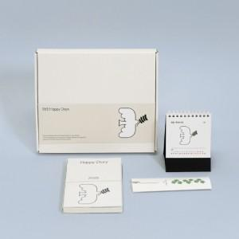

【상세/제작정보】 | <p><span style="font-size: 10pt;">※ 다이어리 커버-앞뒤 풀칼라인쇄 / 캘린더 삼각대 박1곳 / 볼펜-실크1도, 볼펜케이스-박1곳 / 띠지-단면 풀칼라 포함</span></p>

【인쇄/포장옵션】 | 기타 / 포장불가능

【공급단가】 | 수량 | 100~ | 200~ | 500~ | 1,000~ | 3,000~
*VAT별도 | 단가 | 10,920원 | 9,100원 | 7,480원 | 6,720원 | 6,600원

【상품 URL】 | https://www.synergygift.co.kr:443/src/goods_detail.php?gdno=42380

